信用交易
融资融券市场交易数据统计(2023-04-19)

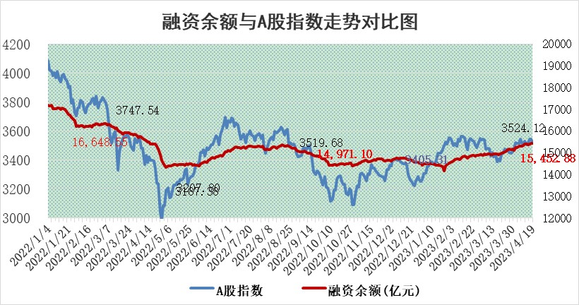
标的证券 | 融资融券余额（亿元） | 融资余额（亿元） | 融券余额（亿元） | 融资买入额（亿元） | 融资融券规模变化（亿元） | 融资余额增幅(‰) | 融券余额增幅(%)
统计数据 | 16,441.43 | 15,452.88 | 987.26 | 923.56 | 24.40 | 1.54 | 0.06

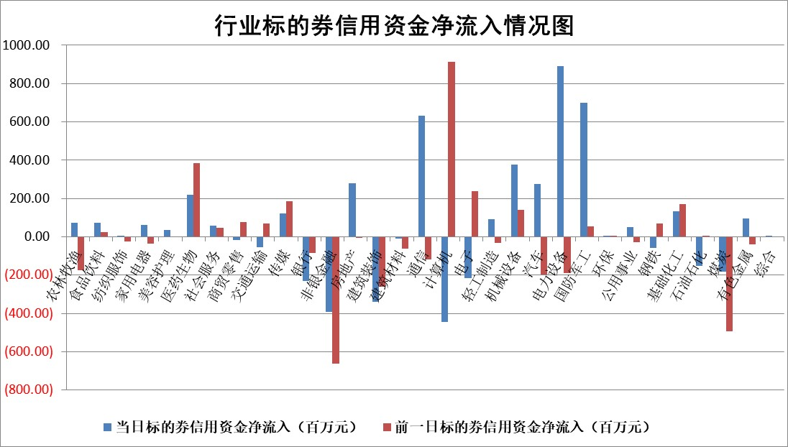

标的基金代码 | 标的基金简称 | 融资余额/市值(%) | 融资余额增幅(%) | 融资买入额/成交金额(%) | （融资余额净增额-融券余额净增额）/市值(‱) | 融券余额降幅(%) | ABS[（融资余额净增额-融券余额净增额）/市值净增额-1](%)
159902 | 华夏中小板ETF | 0.00 | 0.00 | 0.00 | 0.00 | 0.00 | 100.00
159915 | 易方达创业板ETF | 1.45 | -6.36 | 5383.81 | -6.80 | 28.40 | 89.39
159919 | 嘉实沪深300ETF | 4.62 | 0.75 | 5.68 | 4.56 | 8.17 | 105.79
159920 | 华夏恒生ETF | 67.75 | -0.63 | 4.83 | -42.94 | 0.61 | 30.19
159922 | 嘉实中证500ETF | 0.97 | 3.13 | 113.62 | 7.82 | 0.53 | 116.01
159925 | 南方沪深300ETF | 0.02 | -7.43 | 0.01 | -0.13 | 0.00 | 99.84
159928 | 消费ETF | 0.91 | -0.59 | 6.09 | -0.59 | -0.53 | 99.33
159934 | 易方达黄金ETF | 383.23 | -0.43 | 22.76 | -165.11 | 0.00 | 2242.34
159939 | 全指信息技术ETF | 0.50 | 4.34 | 22.78 | 2.22 | 0.44 | 104.80
159940 | 全指金融地产ETF | 0.13 | -4.75 | 0.02 | -0.64 | 0.00 | 99.13
159995 | 半导体芯片ETF | 1.60 | -2.60 | 227.56 | -3.42 | 2.27 | 78.82
159997 | 天弘中证电子ETF | 1.42 | 0.64 | 1.40 | 0.98 | 0.37 | 102.61
159998 | 天弘中证计算机主题ETF | 0.65 | 4.49 | 0.23 | 2.84 | 0.18 | 115.50
510050 | 华夏上证50ETF | 9.92 | 1.98 | 177.46 | 22.22 | 15.61 | 45.50
510180 | 华安上证180ETF | 0.44 | 0.09 | 0.99 | 0.29 | 12.71 | 100.39
510880 | 华泰柏瑞红利ETF | 0.18 | 4.00 | 1.37 | 0.22 | -16.44 | 99.55
510900 | 易方达恒生H股ETF | 97.67 | 0.02 | 11.05 | 1.99 | 0.00 | 102.69
511010 | 5年期国债ETF | 0.00 | 0.00 | 0.00 | 0.00 | 0.00 | 100.00
511380 | 可转债及可交换债券ETF | 9.15 | -1.92 | 5.95 | -17.91 | 0.00 | 77.91
512000 | 全指证券ETF | 6.00 | 1.37 | 16.06 | 8.68 | 1.47 | 107.44
512010 | 沪深300医药卫生ETF | 3.81 | 1.85 | 91.66 | 7.41 | 3.31 | 93.01
512070 | 沪深300非银ETF | 1.53 | -2.53 | 24.64 | -3.97 | -0.19 | 97.56
512400 | 南方中证申万有色金属ETF | 1.14 | 5.75 | 0.46 | 6.09 | -0.23 | 107.48
512580 | 广发中证环保产业ETF | 0.73 | -4.81 | 0.24 | -3.08 | 1.35 | 97.46
512660 | 国泰中证军工ETF | 2.65 | 1.70 | 6.56 | 7.39 | 7.81 | 113.42
512800 | 华宝中证银行ETF | 15.86 | -0.82 | 2.05 | -18.14 | -16.71 | 415.64
512980 | 广发中证传媒ETF | 0.79 | 0.40 | 530.48 | -0.52 | -6.56 | 100.25
515030 | 华夏中证新能源汽车ETF | 2.06 | 4.07 | 29.60 | 8.13 | 0.19 | 133.70
515050 | 华夏中证5G通信主题ETF | 0.97 | -4.04 | 4.95 | -5.23 | -6.61 | 96.22
515070 | 华夏中证人工智能ETF | 1.69 | -6.33 | 9.32 | -11.65 | -0.57 | 127.32
标的股票比较指标 |  | 融资余额/流通A股市值(%) | 融资余额增幅(%) | 融资买入额/成交金额(%) | （融资余额净增额-融券余额净增额）/流通A股市值(‱) | 融券余额降幅(%) | ABS[（融资余额净增额-融券余额净增额）/流通A股市值净增额-1](%)
前十名标的个股 |  | 仁东控股 | 银轮股份 | 中科微至 | 东田微 | 智立方 | 力合微
 |  | 全柴动力 | 祥生医疗 | 润阳科技 | 亚康股份 | 达华智能 | 莱尔科技
 |  | 永信至诚 | 东田微 | 海力风电 | 兆龙互连 | 模塑科技 | 福立旺
 |  | 汉仪股份 | 中国科传 | 华丽家族 | 拓维信息 | 中通客车 | 嘉益股份
 |  | 莱茵生物 | 安联锐视 | 浙海德曼 | 博汇科技 | 优宁维 | 漫步者
 |  | 海兰信 | 三生国健 | 国风新材 | 三孚新科 | 深科达 | 铜牛信息
 |  | 亚通股份 | 中航电子 | 山东威达 | 永信至诚 | 信安世纪 | 国力股份
 |  | 晨鸣纸业 | 光库科技 | 丛麟科技 | 果麦文化 | 国新能源 | 上海凯鑫
 |  | 司尔特 | 杭叉集团 | 晨鸣纸业 | 银轮股份 | 思维列控 | 普联软件
 |  | 大立科技 | 联赢激光 | 浙江东日 | 数字政通 | 蓝光发展 | 华业香料
后十名标的个股 |  | 泽达易盛 | 海信家电 | 节能铁汉 | 思特威 | 贝因美 | 心脉医疗
 |  | 中航机电 | 思特威 | 泽达易盛 | 依米康 | 世华科技 | 普蕊斯
 |  | 欧派家居 | 创耀科技 | 中航机电 | 天德钰 | 美克家居 | 希荻微
 |  | 飞科电器 | 健民集团 | 紫鑫药业 | 闻泰科技 | 榕基软件 | 明志科技
 |  | 中国人寿 | 华秦科技 | 蓝光发展 | 浩瀚深度 | 联动科技 | 明微电子
 |  | 岱美股份 | 卓然股份 | 搜于特 | 艾迪药业 | 合锻智能 | 江苏银行
 |  | 宁沪高速 | 艾迪药业 | 前沿生物 | 数码视讯 | 恒立液压 | 帝奥微 | ;
 |  | 三棵树 | 浩瀚深度 | 仁东控股 | 通源环境 | 南模生物 | 中洲特材
 |  | 古井贡酒 | 通源环境 | 华西能源 | 荣信文化 | 盛德鑫泰 | 线上线下
 |  | 苏泊尔 | 爱博医疗 | 中天金融 | 鼎通科技 | 益客食品 | 中新赛克
说明：1.以上普通交易数据和信用交易数据皆以交易日收盘后数据为基准；2.上述标的证券总数据只计算标的证券市场总数据，不包括从标的证券中调出去标的证券数据，所以与交易所公布的总值略有不同； 3.上述行业采用申万一级行业分类；4.以上标的基金和标的个股中比较的6个指标值中：前5个（从左至右）为正向指标，值越大排名越靠前；第6个为逆向指标，值越小，排名越靠前；5.第6个指标中ABS[]表示求绝对值，其主要用于考量信用资金相对净流入对股价相对净变化的贡献程度；6.数据来源：wind，交易所。

 | 证券代码 | 新增融资余额 | 融资买入额 | 融资买入增幅前10
远大智能 | 002689 | 28175353 | 42268582 | 199%
亚太股份 | 002284 | 21555247 | 34242865 | 82%
赛诺医疗 | 688108 | 72122899 | 101076547 | 78%
湖南发展 | 000722 | 66023557 | 137112987 | 75%
柘中股份 | 002346 | 14584119 | 36845980 | 58%
国城矿业 | 000688 | 24683149 | 48240585 | 54%
兆新股份 | 002256 | 1985058 | 4066269 | 52%
凯美特气 | 002549 | 33806472 | 61340055 | 52%
华昌达 | 300278 | 13474542 | 19303225 | 48%
新华联 | 000620 | 27311937 | 39201759 | 43%

 | 证券代码 | 新增融资余额 | 融资买入额 | 融资买入增幅前10
兔宝宝 | 002043 | 73310337 | 89923983 | 334%
捷昌驱动 | 603583 | 26026415 | 31686727 | 262%
湘财股份 | 600095 | 94196837 | 132280449 | 252%
中谷物流 | 603565 | 49103883 | 60098371 | 234%
中青宝 | 300052 | 24215352 | 31377809 | 98%
顾家家居 | 603816 | 138518545 | 188424210 | 78%
喜临门 | 603008 | 31503289 | 48351944 | 77%
财信发展 | 000838 | 10831830 | 17666790 | 74%
苏州银行 | 002966 | 10578096 | 19143736 | 72%
金诚信 | 603979 | 23858538 | 36098133 | 60%

